상품제안서
훈민정음볼펜+훈민정음흉배자개가죽명함지갑 | 상품코드: S03286

 |  |  |  |  |  |  | 02-713-8555 | www.synergygift.co.kr
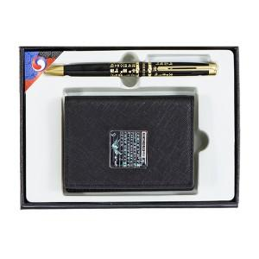

【상세/제작정보】

【인쇄/포장옵션】 | 레이저, 불박 / 포장지포장

【공급단가】 | 수량 | 20~ | 100~ | 300~ | 500~ | 1,000~
*VAT별도 | 단가 | 35,320원 | 33,940원 | 32,290원 | 31,460원 | 30,910원

【상품 URL】 | https://www.synergygift.co.kr:443/src/goods_detail.php?gdno=8399

